ניתוח איזור לעסקאות דמה
 | שומת
 | שווי מ"ר אקו' | ₪ 8,144
 | אחוז שנתי
 | שנים להיוון
 | שווי עדכני
 | שווי לשומה | 7,000

 | תחשיב לפי מכירות בהרחבה
 | תאריך | גו"ח | מחיר עסקה | שטח המגרש | שטח בנוי | שנת בניה | התאמה למועד קובע | בניכוי יזמי 5% | עלויות בניה למ"ר | יתרה לקרע כולל | שטח אקו' |  | שווי מתואם כולל מעמ ופיתוח

מסד | גוש חלקה | יום מכירה | תמורה מוצהרת בש"ח | בניכוי יזמות | ישוב | שנת בניה | שטח | תרומת הבנוי למ"ר | סה"כ תרומת הבנוי | שווי יתרת קרקע | מקדם זמן | מקדם מיקום | שווי מגרש מתואם | שטח מגרש | שווי מר
1 | 002565-0043 | 2022-11-07 | 4,100,000 | 3,904,762 | משען | 2022 | 170 | 9,000 | 1,530,000 | 2,374,762 | 1.10 | 1.00 | 2,612,238 | 513 | 8,144
2 | 002692-0015 | 2022-12-13 | 4,000,000 | 3,809,524 | ברכיה | 1991 | 224 | 6,000 | 1,344,000 | 2,465,524 | 1.10 | 1.00 | 2,712,076
3 | 002684-08-276 | 2024-02-04 | 3,400,000 | 3,238,095 | הודיה | 2014 | 153 | 8,000 | 1,224,000 | 2,014,095 | 1.05 | 0.97 | 2,051,356
4 | 002684-0008 | 2022-08-10 | 2,450,000 | 2,450,000 | הודיה | 0 | 0 | 0 | 0 | 2,450,000 | 1.1 | 0.97 | 2,614,150 | 500 | 8,536
 |  |  |  |  |  |  |  |  |  |  |  |  |  |  | 8,340
 |  |  |  |  |  |  |  |  |  |  |  |  |  | מקדם | 0.9
 | ניתוח שטח אקו' מס"ד 1 |  |  |  |  |  | ניתוח שטח אקו' מס"ד 4 |  |  |  | שטח מגרש |  |  | שוי מתואם | ₪ 7,506
 | מהות | שטח | מקדם | סה"כ | שטח מגרש |  | מהות | שטח | מקדם | סה"כ | 500 |  |  | שווי שומה מתואם | ₪ 6,276
 | עיקרי | 94 | 1.00 | 94 | 513 |  | עיקרי | 69 | 1.00 | 69 |  |  |  | ממוצע | ₪ 6,891
 | ממד | 12 | 1.00 | 12 |  |  | ממד | 12 | 1.00 | 12 |  |  |  | לשומה | ₪ 7,000
 | עיקרי ק.א | 106 | 1.00 | 106 |  |  | עיקרי ק.א | 81 | 1.00 | 81
 | שירות | 28 | 0.50 | 14 |  |  | שירות | 38 | 0.50 | 19
 | חצר | 379 | 0.25 | 95 |  |  | מרתף | 50 | 0.60 | 30
 | סה"כ |  |  | 321 |  |  | חצר | 381 | 0.25 | 95
 | שווי מגרש |  |  | 2,612,238 |  |  | סה"כ |  |  | 306
 | שווי מ"ר הרחבה |  |  | 8,144 |  |  | שווי מגרש |  |  | 2,614,150
 | מקדם |  |  | 0.90 |  |  | שווי מ"ר הרחבה |  |  | 8,536
 |  | שווי מתואם |  | 7,330
 |  | לשומה |  | 7,000

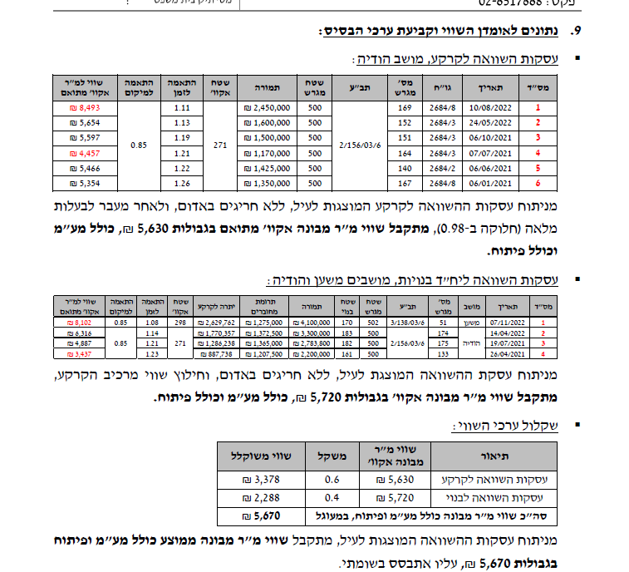

 |  |  |  |  |  |  |  |  |  |  | שווי מר שומה | 5670
 |  |  |  |  |  |  |  |  |  |  | התאמה למיקום / | 0.85
 |  |  |  |  |  |  |  |  |  |  | שווי למשען | 6670.5882353
 |  |  |  |  |  |  |  |  |  |  | מקדם זמן | 1.1068166063
 |  |  |  |  |  |  |  |  |  |  | שווי מתואם הרחבה | 7383.1178327
 |  |  |  |  |  |  |  |  |  |  | מקדם היקף עסקה | 0.85
 |  |  |  |  |  |  |  |  |  |  | שווי מר שומה לנחלה | ₪ 6,276

